상품제안서
베이스어스 블루투스 이어폰 노이즈캔슬링 무선 런닝 스포츠 방수 커널형 보위 Bowie 35 | 상품코드: F31538

 |  |  |  |  |  |  | 02-412-0044 | www.easy1.co.kr
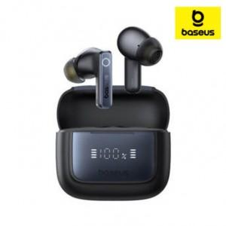

【상세/제작정보】

【인쇄/포장옵션】 | 레이저 / 포장지포장

【공급단가】 | 수량 | 50~ | 100~ | 500~ | 1,000~ | 2,000~
*VAT별도 | 단가 | 33,600원 | 33,040원 | 32,200원 | 31,640원 | 30,800원

【상품 URL】 | https://dev.easy1.co.kr:443/src/goods_detail.php?gdno=31538

